Scrum++ incremento1
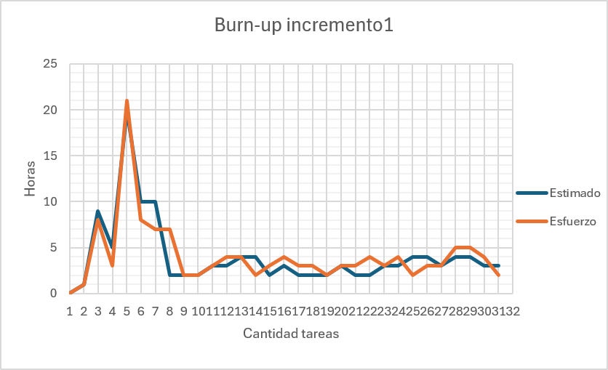
 | PILA DEL PRODUCTO |  |  |  |  | Fecha estimada
N°Requerimiento | tarea | responsable | Estimar HH | Estado | OBJETIVO DEL SPRINT | Inicio | Fin | HH efectivas
 | Planificacion incremento1 | Vicente Vera | 1HH | Terminado | dividir el trabajo entre los integrantes | 2026-05-20 | 2026-05-20 | 1HH
 | Backlog | Benjamín Orellana | 9HH | Terminado | Encargarse de la elaboracion del sprint Backlorg | 2026-05-27 | 2026-06-05 | 8HH
 | Vista Logica | Osvaldo Caraccioli - Rodrigo Flores | 5HH | Terminado | realizar el diagrama de clase y modelo de datos | 2026-06-22 | 2026-06-01 | 3HH
 | Vista de Proceso | Osvaldo Caraccioli - Rodrigo Flores - Isaías Ortiz - Vicente Vera - Benjamín Orellana - Maximiliano Soto - Matías Urria | 20HH | Terminado | realizar el diagrama de secuencia | 2026-05-23 | 2026-06-05 | 21HH
 | Vista de Desarrollo | Matías Urria - Isaías Ortiz -Vicente Vera | 10HH | Terminado | realizar el diagrama de componentes | 2026-05-23 | 2026-05-28 | 8HH
 | Vista Física | Rodrigo Flores - Vicente Vera | 10HH | Terminado | realizar el diagrama de secuencia | 2026-06-08 | 2026-06-10 | 7HH
1 | Iniciando Sesión | Vicente Vera | 2HH | Terminado | Autenticando credenciales, habilitando las funcionalidades correspondiendo a su rol, y mostrando la pantalla de inicio. | 2026-06-01 | 2026-06-02 | 2HH
2 | Recuperando contraseña | Rodrigo Flores | 2HH | Terminado | Reemplazando la contraseña actual posteriormente a ingresar el código de recuperación. | 2026-06-01 | 2026-06-02 | 2HH
8 | Cambiando contraseña por primer inicio de sesión. | Isaías Ortiz | 2HH | Terminado | Accediendo por primera vez al sistema, por lo que se debe realizar un cambio de contraseña. | 2026-06-02 | 2026-06-03 | 2HH
10 | Visualizando la pantalla de inicio | Benjamín Orellana | 3HH | Terminado | Desplegando gráficos de barra con la cantidad de casos registrados para los roles autorizados. | 2026-06-02 | 2026-06-03 | 3HH
14 | Mostrando listado de casos | Osvaldo Caraccioli | 3HH | Terminado | Sistema desplegando una tabla con el listado de los casos registrados en la sección de inicio. | 2026-06-04 | 2026-06-05 | 4HH
19 | Mostrando la barra de tareas en el sistema | Maximiliano Soto | 4HH | Terminado | El actor está navegando por las pantallas y el sistema mostrando la barra de tareas en todas, excepto en inicio de sesión. | 2026-06-04 | 2026-06-05 | 4HH
20 | Accediendo a la pantalla de notificaciones | Vicente Vera | 4HH | Terminado | El actor está seleccionando la opción notificaciones en el módulo perfil, siendo enviado por el sistema a la pantalla de notificaciones. | 2026-06-05 | 2026-06-06 | 2HH
21 | Mostrando la pantalla de inicio | Rodrigo Flores | 2HH | Terminado | El actor seleccionando módulo inicio para acceder a la pantalla de inicio. | 2026-06-05 | 2026-06-06 | 3HH
22 | Accediendo a estadísticas | Isaías Ortiz | 3HH | Terminado | El actor está seleccionando el módulo “Estadísticas” y el sistema responde mostrando la pantalla correspondiente. | 2026-06-06 | 2026-06-07 | 4HH
23 | Accediendo al módulo casos | Benjamín Orellana | 2HH | Terminado | El actor está seleccionando el módulo “Casos”, y el sistema respondiendo muestra las opciones “Crear caso” e “Historial de casos”. | 2026-06-06 | 2026-06-07 | 3HH
24 | Accediendo al módulo de administrador | Osvaldo Caraccioli | 2HH | Terminado | El actor selecciona el módulo de administrador. El sistema responde desplegando las opciones de “Gestionar Usuario” y “Gestion Alumnos”. | 2026-06-07 | 2026-06-08 | 3HH
25 | Accediendo al módulo de perfil | Maximiliano Soto | 2HH | Terminado | El actor seleccionando el módulo “Perfil” en la barra de tareas y el sistema responde desplegando una ventana emergente con las opciones “Perfil”, “Configuraciones”,”Historial de usuario” y “Cerrar sesión”. | 2026-06-07 | 2026-06-08 | 2HH
26 | Gestionando datos públicos | Vicente Vera | 3HH | Terminado | Cualquiera de los actores está seleccionando la opción perfil, y el sistema responde accediendo a la pantalla Perfil, para modificar los datos públicos. | 2026-06-08 | 2026-06-09 | 3HH
27 | Accediendo a la pantalla de configuración | Rodrigo Flores | 2HH | Terminado | Cualquier actor está seleccionando la opción de perfil, y el sistema continúa respondiendo cambiando la pantalla actual a la sección de configuración. | 2026-06-08 | 2026-06-09 | 3HH
28 | Cerrando sesión | Isaías Ortiz | 2HH | Terminado | Cualquier actor está seleccionando la opción de “Cerrar Sesión”. | 2026-06-09 | 2026-06-10 | 4HH
37 | Registrando un nuevo caso de convivencia | Benjamín Orellana | 3HH | Terminado | Los usuarios autorizados decidiendo reportar un caso. El sistema recolecta los datos del caso y evidencia digital si se desea agregar. Una vez validados los campos obligatorios, el registro queda guardado en el sistema. | 2026-06-09 | 2026-06-10 | 3HH
40 | Accediendo a edición de caso | Osvaldo Caraccioli | 3HH | Terminado | El usuario seleccionando “Editar” y el sistema muestra el formulario de edición. | 2026-06-10 | 2026-06-11 | 4HH
43 | Mostrando historial de casos | Maximiliano Soto | 4HH | Terminado | El usuario visualizando un listado con el historial de casos ordenado del más reciente al más antiguo. | 2026-06-10 | 2026-06-11 | 2HH
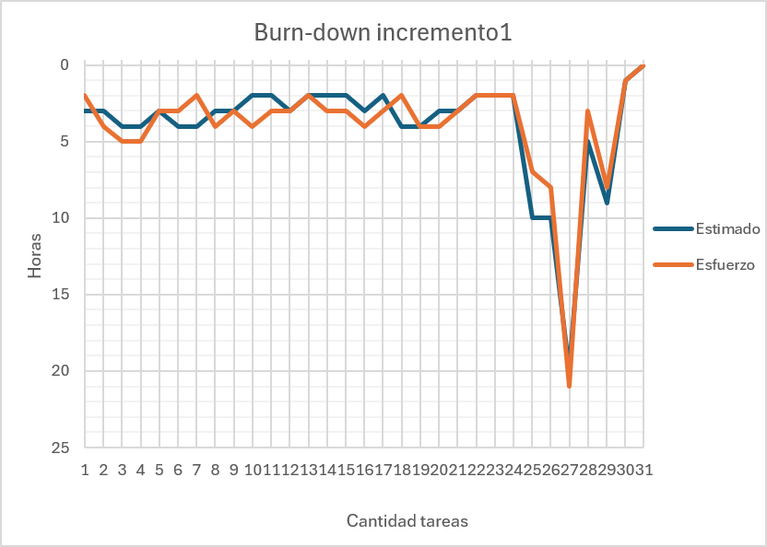
50 | Visualizando detalles de un caso | Vicente Vera | 4HH | Terminado | El usuario visualizando el detalle de un caso al seleccionarlo desde el historial. | 2026-06-11 | 2026-06-12 | 3HH
54 | Gestionando lista de usuarios | Rodrigo Flores | 3HH | Terminado | El administrador accediendo a la gestión de usuarios. El sistema mostrando por pantalla los datos de identidad y actividad de cada usuario, permitiendo al administrador identificar el estado de las cuentas. | 2026-06-11 | 2026-06-12 | 3HH
55 | Creando usuario | Isaías Ortiz | 4HH | Terminado | El administrador ingresando correo y rol, y el sistema registra al usuario. | 2026-06-12 | 2026-06-13 | 5HH
59 | Visualizando el historial de usuarios | Benjamín Orellana | 4HH | Terminado | Desplegando una lista de usuarios con sus nombres, sus acciones de creación y modificación, incluyendo la fecha de la realización. | 2026-06-12 | 2026-06-13 | 5HH
63 | Gestionando Listado de Alumnos | Osvaldo Caraccioli | 3HH | Terminado | El administrador ingresando al módulo de administración con el fin de consultar en la base de datos de estudiantes. El sistema obtiene la información de los estudiantes y los presenta en una interfaz ordenada. | 2026-06-13 | 2026-06-14 | 4HH
64 | Registrando nuevos usuarios | Maximiliano Soto | 3HH | Terminado | El administrador accediendo a la sección de gestión de alumnos, completando el formulario de registro con los datos requeridos y confirmando la operación, guardando en la base de datos. | 2026-06-13 | 2026-06-14 | 2HH

